Colunas e Ramais
RAMAIS
BANHEIRO TORRE |  |  |  |  |  | BANHEIRO CHURRASQUEIRA |  |  |  |  |  | COZINHA TORRE |  |  |  |  |  | COZINHA CHURRASQUEIRA
Aparelho sanitário | Peça de utilização | Vazão de projeto (L/s) | Peso relativo | Quantidade |  | Aparelho sanitário | Peça de utilização | Vazão de projeto (L/s) | Peso relativo | Quantidade |  | Aparelho sanitário | Peça de utilização | Vazão de projeto (L/s) | Peso relativo | Quantidade |  | Aparelho sanitário | Peça de utilização | Vazão de projeto (L/s) | Peso relativo | Quantidade
Bacia sanitária | Caixa de descarga | 0.15 | 0.3 | 1 |  | Bacia sanitária | Caixa de descarga | 0.15 | 0.3 | 1 |  | Bacia sanitária | Caixa de descarga | 0.15 | 0.3 | 0 |  | Bacia sanitária | Caixa de descarga | 0.15 | 0.3 | 0
Chuveiro | Misturador (água fria) | 0.2 | 0.4 | 1 |  | Chuveiro | Misturador (água fria) | 0.2 | 0.4 | 2 |  | Chuveiro | Misturador (água fria) | 0.2 | 0.4 | 0 |  | Chuveiro | Misturador (água fria) | 0.2 | 0.4 | 0
Ducha Higiênica |  | 0.1 | 0.1 | 1 |  | Ducha Higiênica |  | 0.1 | 0.1 | 2 |  | Ducha Higiênica |  | 0.1 | 0.1 | 0 |  | Ducha Higiênica |  | 0.1 | 0.1 | 0
Lavadora de pratos ou de roupas | Registro de pressão | 0.3 | 1 | 0 |  | Lavadora de pratos ou de roupas | Registro de pressão | 0.3 | 1 | 0 |  | Lavadora de pratos ou de roupas | Registro de pressão | 0.3 | 1 | 2 |  | Lavadora de pratos ou de roupas | Registro de pressão | 0.3 | 1 | 0
Lavatório | Torneira ou misturador (água fria) | 0.15 | 0.3 | 1 |  | Lavatório | Torneira ou misturador (água fria) | 0.15 | 0.3 | 1 |  | Lavatório | Torneira ou misturador (água fria) | 0.15 | 0.3 | 0 |  | Lavatório | Torneira ou misturador (água fria) | 0.15 | 0.3 | 0
Pia |  | 0.25 | 0.7 | 0 |  | Pia |  | 0.25 | 0.7 | 0 |  | Pia |  | 0.25 | 0.7 | 2 |  | Pia |  | 0.25 | 0.7 | 1
Somatório dos Pesos |  |  | 1.1 |  |  | Somatório dos Pesos |  |  | 1.3 |  |  | Somatório dos Pesos |  |  | 3.4 |  |  | Somatório dos Pesos |  |  | 0.7

BANHEIRO SALÃO |  |  |  |  |  | BANHEIRO GUARITA |  |  |  |  |  | COZINHA SALÃO
Aparelho sanitário | Peça de utilização | Vazão de projeto (L/s) | Peso relativo | Quantidade |  | Aparelho sanitário | Peça de utilização | Vazão de projeto (L/s) | Peso relativo | Quantidade |  | Aparelho sanitário | Peça de utilização | Vazão de projeto (L/s) | Peso relativo | Quantidade
Bacia sanitária | Caixa de descarga | 0.15 | 0.3 | 2 |  | Bacia sanitária | Caixa de descarga | 0.15 | 0.3 | 1 |  | Bacia sanitária | Caixa de descarga | 0.15 | 0.3 | 0
Chuveiro | Misturador (água fria) | 0.2 | 0.4 | 1 |  | Chuveiro | Misturador (água fria) | 0.2 | 0.4 | 1 |  | Chuveiro | Misturador (água fria) | 0.2 | 0.4 | 0
Ducha Higiênica |  | 0.1 | 0.1 | 2 |  | Ducha Higiênica |  | 0.1 | 0.1 | 1 |  | Ducha Higiênica |  | 0.1 | 0.1 | 0
Lavadora de pratos ou de roupas | Registro de pressão | 0.3 | 1 | 0 |  | Lavadora de pratos ou de roupas | Registro de pressão | 0.3 | 1 | 0 |  | Lavadora de pratos ou de roupas | Registro de pressão | 0.3 | 1 | 0
Lavatório | Torneira ou misturador (água fria) | 0.15 | 0.3 | 5 |  | Lavatório | Torneira ou misturador (água fria) | 0.15 | 0.3 | 1 |  | Lavatório | Torneira ou misturador (água fria) | 0.15 | 0.3 | 0
Pia |  | 0.25 | 0.7 | 0 |  | Pia |  | 0.25 | 0.7 | 0 |  | Pia |  | 0.25 | 0.7 | 1
Somatório dos Pesos |  |  | 2.1 |  |  | Somatório dos Pesos |  |  | 0.8 |  |  | Somatório dos Pesos |  |  | 0.7

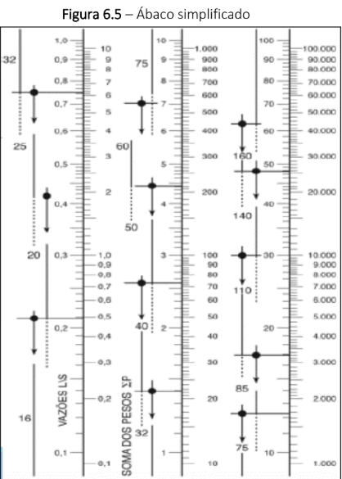
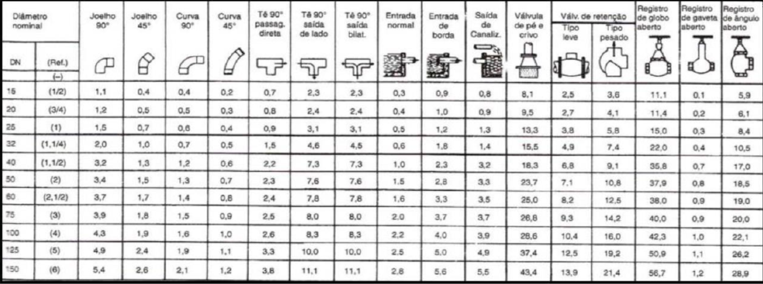
VAZÃO DO RAMAL
 | Banheiro | Cozinha
Torre | 0.31 | 0.55 | L / seg
Churrasqueira | 0.34 | 0.25 | L / seg
Salão | 0.43 | 0.25 | L / seg
Guarita | 0.27 | 0.00 | L / seg

RAMAIS INTERNOS |  |  |  |  |  | RAMAIS
Pesos | Banheiro | Cozinha | Soma dos Pesos | Diâmetros Internos (mm) |  | Pesos | Diâmetros Internos (mm) | Diâmetros Externos (mm)
Torre | 1.10 | 3.40 | 4.50 | 25 |  | Torre | 25 | 32
Churrasqueira | 1.30 | 0.70 | 2.00 | 25 |  | Churrasqueira | 25 | 32
Salão | 2.10 | 0.70 | 2.80 | 25 |  | Salão | 25 | 32
Guarita | 0.80 | 0.00 | 0.80 | 20 |  | Guarita | 20 | 25

 |  |  |  |  |  |  |  |  |  |  | OBS | Consumo máximo provável → Edificações com muitos pontos de utilização e coluna de distribuição (ex: edifícios)

VERIFICAÇÃO DA PRESSÃO NAS COLUNAS
Pav. | Trecho | Pesos |  | Vazão estimada | Diâmetro Externo | Diametro Interno | Velocidade | Perda de carga unitária | Difer. De cota | Pressão disponível | Comprimento |  | Perda de carga |  |  | Pressão residual | Pressão requerida | Status | Pav. | Trecho
 |  |  |  |  |  |  |  |  |  |  | Real | Equiv. | Tubulação | Conexão | Total
 |  | Unitários | Acumulados | L/s | mm | mm | m/s | mca/m | m | m | m | m | mca | mca | mca | m | m
Terreo | AB | 4.50 | 13.50 | 1.10 | 40 | 32 | 1.37 | 0.0078 | 3.00 | #REF! | 22.92 | 82.60 | 0.18 | 0.64 | 0.82 | #REF! | 2.00 | #REF! | Terreo | AB
1 | BC | 4.50 | 27.00 | 1.56 | 40 | 32 | 1.94 | 0.0142 | 3.00 | #REF! | 22.92 | 82.60 | 0.33 | 1.18 | 1.50 | #REF! | 2.00 | #REF! | 1 | BC
2 | CD | 4.50 | 40.50 | 1.91 | 50 | 40 | 1.52 | 0.0070 | 3.00 | #REF! | 22.92 | 82.60 | 0.16 | 0.58 | 0.74 | #REF! | 2.00 | #REF! | 2 | CD
3 | EF | 4.50 | 54.00 | 2.20 | 50 | 40 | 1.75 | 0.0090 | 3.00 | #REF! | 22.92 | 82.60 | 0.21 | 0.75 | 0.95 | #REF! | 2.00 | #REF! | 3 | EF
4 | FG | 4.50 | 67.50 | 2.46 | 50 | 40 | 1.96 | 0.0110 | 3.00 | #REF! | 22.92 | 82.60 | 0.25 | 0.91 | 1.16 | #REF! | 2.00 | #REF! | 4 | FG
5 | GH | 4.50 | 81.00 | 2.70 | 60 | 50 | 1.38 | 0.0045 | 3.00 | #REF! | 22.92 | 82.60 | 0.10 | 0.37 | 0.47 | #REF! | 2.00 | #REF! | 5 | GH
6 | IJ | 4.50 | 94.50 | 2.92 | 60 | 50 | 1.49 | 0.0051 | 3.00 | #REF! | 22.92 | 82.60 | 0.12 | 0.42 | 0.54 | #REF! | 2.00 | #REF! | 6 | IJ
7 | JK | 4.50 | 108.00 | 3.12 | 60 | 50 | 1.59 | 0.0057 | 3.00 | #REF! | 22.92 | 82.60 | 0.13 | 0.47 | 0.61 | #REF! | 2.00 | #REF! | 7 | JK
8 | KL | 4.50 | 121.50 | 3.31 | 60 | 50 | 1.68 | 0.0064 | 3.00 | #REF! | 22.92 | 82.60 | 0.15 | 0.53 | 0.67 | #REF! | 2.00 | #REF! | 8 | KL
VRP |  |  |  |  |  |  |  |  |  | #REF! |  |  |  |  |  | #REF! |  |  | VRP
9 | LM | 4.50 | 135.00 | 3.49 | 60 | 50 | 1.78 | 0.0070 | 3.00 | #REF! | 22.92 | 82.60 | 0.16 | 0.58 | 0.74 | #REF! | 2.00 | #REF! | 9 | LM
10 | MN | 4.50 | 148.50 | 3.66 | 60 | 50 | 1.86 | 0.0076 | 3.00 | #REF! | 22.92 | 82.60 | 0.17 | 0.63 | 0.80 | #REF! | 2.00 | #REF! | 10 | MN
11 | NO | 4.50 | 162.00 | 3.82 | 60 | 50 | 1.94 | 0.0082 | 3.00 | #REF! | 22.92 | 82.60 | 0.19 | 0.68 | 0.86 | #REF! | 2.00 | #REF! | 11 | NO
12 | OP | 4.50 | 175.50 | 3.97 | 60 | 50 | 2.02 | 0.0088 | 3.00 | #REF! | 22.92 | 82.60 | 0.20 | 0.73 | 0.93 | #REF! | 2.00 | #REF! | 12 | OP
13 | PQ | 4.50 | 189.00 | 4.12 | 60 | 50 | 2.10 | 0.0094 | 3.00 | #REF! | 22.92 | 82.60 | 0.22 | 0.77 | 0.99 | #REF! | 2.00 | #REF! | 13 | PQ
14 | QR | 4.50 | 202.50 | 4.27 | 60 | 50 | 2.17 | 0.0100 | 3.00 | #REF! | 22.92 | 82.60 | 0.23 | 0.82 | 1.05 | #REF! | 2.00 | #REF! | 14 | QR
15 | RS | 4.50 | 216.00 | 4.41 | 75 | 60 | 1.56 | 0.0044 | 3.00 | #REF! | 22.92 | 82.60 | 0.10 | 0.37 | 0.47 | #REF! | 2.00 | #REF! | 15 | RS
16 | ST | 4.50 | 229.50 | 4.54 | 75 | 60 | 1.61 | 0.0047 | 3.00 | #REF! | 22.92 | 82.60 | 0.11 | 0.39 | 0.49 | #REF! | 2.00 | #REF! | 16 | ST
17 | TU | 4.50 | 243.00 | 4.68 | 75 | 60 | 1.65 | 0.0049 | #REF! | 0.80 | 34.32 | 82.60 | 0.17 | 0.41 | 0.57 | #REF! | 2.00 | #REF! | 17 | TU

Vazão no VRP | Q andar 9 * 60 | 209.14 | L / min | Diâmetro do VRP | 2" | 60 mm

VERIFICAÇÃO DA PRESSÃO NOS RAMAIS
Pav. | Trecho | Pesos | Vazão estimada | Diâmetro Externo | Diametro Interno | Velocidade | Perda de carga unitária | Difer. De cota | Pressão disponível | Comprimento |  | Perda de carga |  |  | Pressão residual | Pressão requerida | Status | Pav. | Trecho
 |  |  |  |  |  |  |  |  |  | Real | Equiv. | Tubulação | Conexão | Total
 |  |  | L/s | mm | mm | m/s | mca/m | m | m | m | m | mca | mca | mca | m | m
Barrilete | 0A |  |  |  |  |  |  |  | 6.56 |  |  |  |  |  | 6.56 |  |  | Barrilete | 0A
17 | AB | 13.50 | 1.10 | 32 | 27.8 | 1.82 | 0.0151 | 0.00 | 6.56 | 0.40 | 82.60 | 0.0061 | 1.25 | 1.26 | 5.30 | 2.00 | OK | 17 | AB
 |  |  |  |  |  |  |  |  | 5.30 |  |  |  |  |  | 18.30 |  |  |  | Pressurizador | OBS | Fica depois do Hidrômetro
 | BC | 4.50 | 0.64 | 25 | 20.8 | 1.87 | 0.0230 | 1.45 | 18.30 | 14.77 | 69.40 | 0.3393 | 1.59 | 1.93 | 17.82 | 2.00 | OK |  | BC
 | CD | 1.10 | 0.31 | 25 | 20.8 | 0.93 | 0.0067 | 0.00 | 17.82 | 1.57 | 66.90 | 0.0105 | 0.45 | 0.46 | 17.36 | 2.00 | OK |  | CD
 | DE | 1.10 | 0.31 | 25 | 20.8 | 0.93 | 0.0067 | -2.10 | 17.36 | 2.98 | 60.50 | 0.0199 | 0.41 | 0.43 | 14.83 | 2.00 | OK |  | DE
 | EF | 1.10 | 0.31 | 25 | 21.6 | 0.86 | 0.0056 | 0.00 | 14.83 | 0.20 | 58.00 | 0.0011 | 0.32 | 0.33 | 14.51 | 2.00 | OK |  | EF
 | FG | 0.40 | 0.19 | 25 | 21.6 | 0.52 | 0.0023 | -1.00 | 14.51 | 1.00 | 50.00 | 0.0023 | 0.12 | 0.12 | 13.39 | 2.00 | OK |  | FG

COLUNA ATÉ BANHEIRO
Diâmetro nominal (DN) | PVC |  |  |  |  |  |  | TUBO DE PLÁSTICO, COBRE OU LIGA DE COBRE
 | Tê de saída bilateral | Entrada normal | Entrada de borda | Saída de canalização | Válvula de retenção leve | Válvula de retenção pesada | Registro de gaveta aberto | Joelho 90º | Joelho 45º | Curva 90º | Curva 45º | Tê passagem direta | Tê passagem lateral
75 mm | 8 | 2 | 3.7 | 3.7 | 9.3 | 14.2 | 0.9 | 3.9 | 1.8 | 1.5 | 0.9 | 2.5 | 8

Quantidade (75 mm) | 0 | 0 | 0 | 0 | 0 | 0 | 4 | 10 | 0 | 1 | 0 | 9 | 2 | EQ | REAL
Comprimento Equivalente (75 mm) | 0 | 0 | 0 | 0 | 0 | 0 | 3.6 | 39 | 0 | 1.5 | 0 | 22.5 | 16 | 82.6 | 22.9204

Piscina
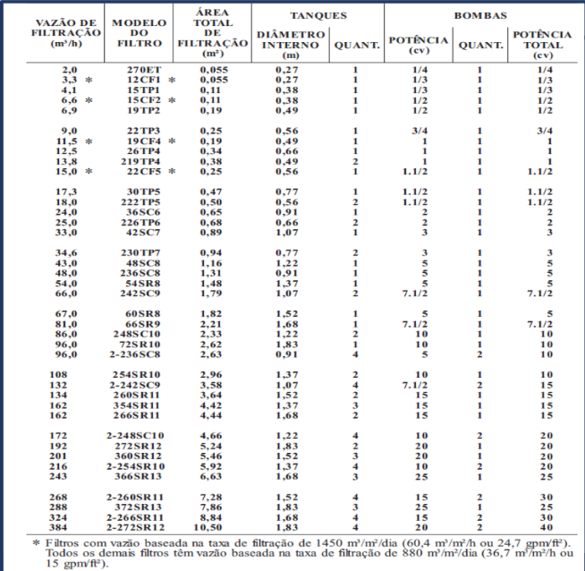
DIMENSIONAMENTO DA TUBULAÇÃO
V Kids |  | 12.18 | m³
V Ad |  | 96.15 | m³
V Total | Volume | 108.33 | m³
T max | Tempo de Recirculação máximo | 6 | h
Q max piscina | V / T | 18.055 | m³ / h |  |  |  |  |  | OBS | Ignorar esses quadrados vermelhos ;)
Modelo do Filtro |  | 222TP5
Modelo da Bomba |  | 15B-T
Potência Bomba |  | 1.1/2 | cv
Q req | - | 23 | m³ / h
T novo | V / Q req | 4.71 | h

Q | V / T novo | 23 | m³ / h

D suc | - | 85 | mm
D rec | - | 60 | mm

Coadeiras Kids | Uma coadeira para cada 50m2 de superfície de água em piscinas semipúblicas e públicas. |  | 1
Coadeiras Adulto |  |  | 2
Retorno kids | Um dispositivo para cada 50m^2 de superfície de água ou um dispositivo para cada 50m^3 de volume de água, devendo-se adotar a maior quantidade obtida. Usar no mínimo 2 retornos |  | 2
Retorno Adulto |  |  | 2
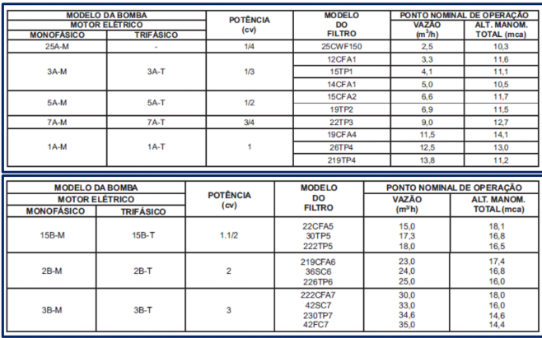
Aspirador | Variável

COMPRIMENTOS EQUIVALENTES
Piscina | Conexões | Curva 90º | T direto | T lateral | Registro de Esfera | Comprimento Equivalente Total
Recalque | Pesos 60 mm (2'') | 1.4 | 2.4 | 7.8 | 0.9 | 34.7
 | Quantidade | 4 | 2 | 3 | 1
 | L eq Individual | 5.6 | 4.8 | 23.4 | 0.9
Sucção | Pesos 85 mm (3'') | 1.6 | 2.6 | 8.3 | 1 | 38.1
 | Quantidade | 6 | 7 | 1 | 2
 | L eq Individual | 9.6 | 18.2 | 8.3 | 2

PERDA DE CARGA
Trecho | Vazão | Diâmetro (mm) | Comprimento |  |  | Perda de Carga
 |  |  | Real | Equivalente | Total | Q (L / seg) | J | H (mca)
Sucção | 23.00 | 85.00 | 35.54 | 38.10 | 73.64 | 6.39 | 0.0153 | 1.12
Recalque | 23.00 | 60.00 | 16.39 | 34.70 | 51.09 | 6.39 | 0.0799 | 4.08
Filtro | 23.00 | - | - | - | - | 6.39 | - | 7.00
Perda de Carga Total (mca) |  |  |  |  |  |  |  | 12.2

Ramais de Esgoto
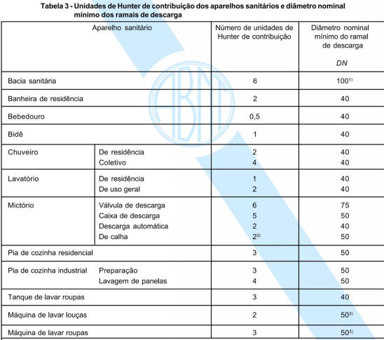
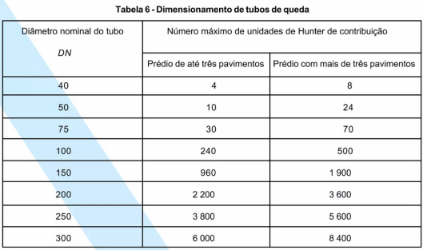
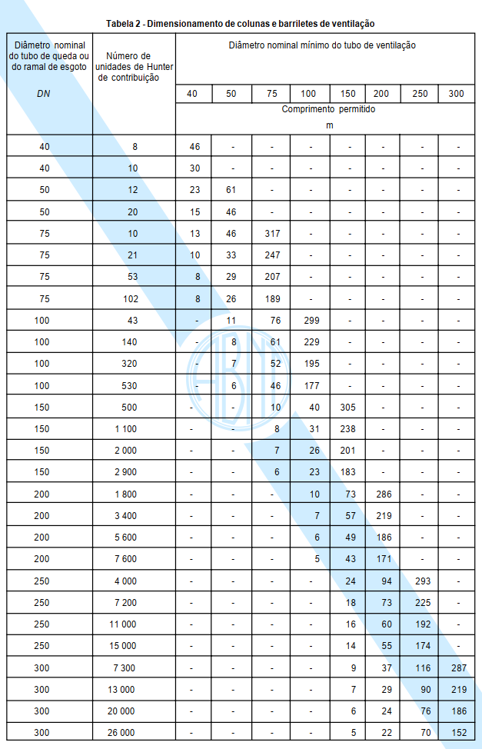
Altura do Tubo de Ventilação |  | Altura Cobertura + 30 cm | 49.26 | m
Altura do Tubo de Queda |  | Altura 17 Pav + X cm debaixo do terreo | 46.24 | m

BANHEIRO TORRE TIPO 01 |  |  |  |  | BANHEIRO SALÃO |  |  |  |  | BANHEIRO CHURRAS |  |  |  |  | BANHEIRO GUARITA
Ramais de descarga do ralo seco (RS) |  |  |  |  | Ramais de descarga do ralo seco (RS) |  |  |  |  | Ramais de descarga do ralo seco (RS) |  |  |  |  | Ramais de descarga do ralo seco (RS)
Aparelho |  | UHC | DN Descarga | Quantidade | Aparelho |  | UHC | DN Descarga | Quantidade | Aparelho |  | UHC | DN Descarga | Quantidade | Aparelho |  | UHC | DN Descarga | Quantidade
Chuveiro de residencia |  | 2 | 40 | 1 | Chuveiro de residencia |  | 2 | 40 | 0 | Chuveiro de uso coletivo |  | 4 | 40 | 2 | Chuveiro de residencia |  | 2 | 40 | 1
Lavatório de residencia |  | 1 | 40 | 1 | Lavatório de uso geral |  | 2 | 40 | 5 | Lavatório de uso geral |  | 2 | 40 | 1 | Lavatório de uso geral |  | 2 | 40 | 1
Ralo |  | 1 | 40 | 1 | Ralo |  | 1 | 40 | 2 | Ralo |  | 1 | 40 | 3 | Ralo |  | 1 | 40 | 1
Total UHC (RS) |  |  |  | 4 | Total UHC (RS) |  |  |  | 12 | Total UHC (RS) |  |  |  | 13 | Total UHC (RS) |  |  |  | 5
Ramais de descarga da Bacia Sanitária (BS) |  |  |  |  | Ramais de descarga da Bacia Sanitária (BS) |  |  |  |  | Ramais de descarga da Bacia Sanitária (BS) |  |  |  |  | Ramais de descarga da Bacia Sanitária (BS)
Bacia sanitária | Caixa de descarga | 6 | 100 | 1 | Bacia sanitária | Caixa de descarga | 6 | 100 | 2 | Bacia sanitária | Caixa de descarga | 6 | 100 | 1 | Bacia sanitária | Caixa de descarga | 6 | 100 | 1
Total UHC (BS) |  |  |  | 6 | Total UHC (BS) |  |  |  | 12 | Total UHC (BS) |  |  |  | 6 | Total UHC (BS) |  |  |  | 6
Ramal de Esgoto (RS + BS) |  |  |  |  | Ramal de Esgoto (RS + BS) |  |  |  |  | Ramal de Esgoto (RS + BS) |  |  |  |  | Ramal de Esgoto (RS + BS)
TOTAL UHC | 10 | DN Esgoto | 100 | mm | TOTAL UHC | 24 | DN Esgoto | 100 | mm | TOTAL UHC | 19 | DN Esgoto | 100 | mm | TOTAL UHC | 11 | DN Esgoto | 100 | mm

TOTAL |  |  | DN Tubo de Queda |  | TOTAL |  |  | DN Tubo de Queda |  | TOTAL |  |  | DN Tubo de Queda |  | TOTAL |  |  | DN Tubo de Queda
Tubo de Queda | 180 | UHC | 100 | mm | Tubo de Queda | 24 | UHC | 100 | mm | Tubo de Queda | 19 | UHC | 100 | mm | Tubo de Queda | 11 | UHC | 100 | mm
Ramal de Ventilação | 10 | UHC | 50 | mm | Ramal de Ventilação | 24 | UHC | 75 | mm | Ramal de Ventilação | 19 | UHC | 75 | mm | Ramal de Ventilação | 11 | UHC | 50 | mm
Coluna de Ventilação | 180 | UHC | 75 | mm

COZINHA TORRE TIPO 01 |  |  |  |  | COZINHA SALÃO |  |  |  |  | COZINHA CHURRAS
Aparelho |  | UHC | DN Descarga | Quantidade | Aparelho |  | UHC | DN Descarga | Quantidade | Aparelho |  | UHC | DN Descarga | Quantidade
Pia |  | 3 | 50 | 1 | Pia |  | 3 | 50 | 1 | Pia |  | 3 | 50 | 1
Maquina de Lavar | Louças | 2 | 50 | 1 | Maquina de Lavar | Louças | 2 | 50 | 0 | Maquina de Lavar | Louças | 2 | 50 | 0
 | Roupas | 3 | 50 | 1 |  | Roupas | 3 | 50 | 0 |  | Roupas | 3 | 50 | 0
Tanque de Lavar Roupas |  | 3 | 40 | 1 | Tanque de Lavar Roupas |  | 3 | 40 | 0 | Tanque de Lavar Roupas |  | 3 | 40 | 0
Total UHC | 11 | DN Esgoto | 50 | mm | Total UHC | 3 | DN Esgoto | 50 | mm | Total UHC | 3 | DN Esgoto | 50 | mm

TOTAL |  |  | DN Tubo de Queda |  | TOTAL |  |  | DN Tubo de Queda |  | TOTAL |  |  | DN Tubo de Queda
Tubo de Queda (ESPUMA) | 144 | UHC | 100 | mm | Tubo de Queda | 3 | UHC | 40 | mm | Tubo de Queda | 3 | UHC | 40 | mm
Tubo de Queda (GORDURA) | 54 | UHC | 100 | mm | Ramal de Ventilação | 3 | UHC | 40 | mm | Ramal de Ventilação | 3 | UHC | 40 | mm
Ramal de Ventilação | 11 | UHC | 40 | mm
Coluna de Ventilação | 198 | UHC | 75 | mm

OBS | Até 100 mm a inclinação é 2%

OBS | No terreo, terá UM unico tubo de queda e ventilação de banheiro e cozinha que terão uma quantidade de UHC menor que os outros. Assim, observa-se abaixo que não houve diferença no cálculo final:

BANHEIRO TORRE TIPO 02
TOTAL |  |  | DN Tubo de Queda
Tubo de Queda | 170 | UHC | 100 | mm
Ramal de Ventilação | 10 | UHC | 50 | mm
Coluna de Ventilação | 170 | UHC | 75 | mm

COZINHA TORRE TIPO 02
TOTAL |  |  | DN Tubo de Queda
Tubo de Queda (ESPUMA) | 136 | UHC | 100 | mm
Tubo de Queda (GORDURA) | 51 | UHC | 100 | mm
Ramal de Ventilação | 11 | UHC | 40 | mm
Coluna de Ventilação | 187 | UHC | 75 | mm

Coletores e Sub-Coletores
BANHEIRO TORRE |  |  |  |  | COZINHA TORRE
SUB-COLETORES |  |  |  |  | SUB-COLETORES
Tipos |  | UHC | DN Sub-Coletor | Declividade % | Tipos |  | UHC | DN Sub-Coletor | Declividade %
Sub-Coletor Tipo 01 |  | 540 | 150 | 1 | Sub-Coletor Cozinha Espuma Tipo 01 |  | 432 | 150 | 1
Sub-Coletor Tipo 02 |  | 510 | 150 | 1 | Sub-Coletor Cozinha Espuma Tipo 02 |  | 408 | 150 | 1

OBS | Tipo 01 conta o banheiro do Terreo, Tipo 02 não conta o banheiro do terreo |  |  |  | Sub-Coletor Cozinha Gordura Tipo 01 |  | 162 | 100 | 1
 |  |  |  |  | Sub-Coletor Cozinha Gordura Tipo 02 |  | 153 | 100 | 1

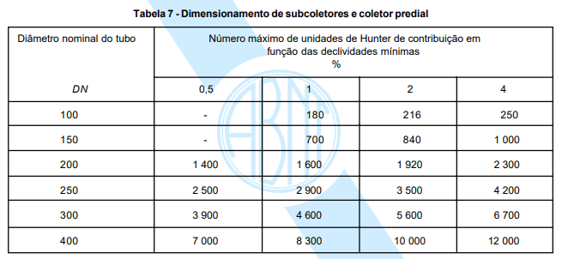
 |  |  |  |  | 3 TUBOS EM CADA SUB-COLETOR
 |  |  |  |  | 6 SUB-COLETORES NO TOTAL

 |  |  |  |  | OBS | Tipo 01 conta a cozinha do Terreo, Tipo 02 não conta a cozinha do terreo

 |  |  |  |  | TUBO DE QUEDA DE GORDURA ESTÁ SUPER-DIMENSIONADO, IDEIA DE UESLEI WIZE :)

 |  |  |  |  | TORRE
 |  |  |  |  | SUB-COLETORES
 |  |  |  |  | Tipos |  | UHC | DN Sub-Coletor | Declividade %
 |  |  |  |  | Tudo |  | 2205 | 200 | 4

Fossa
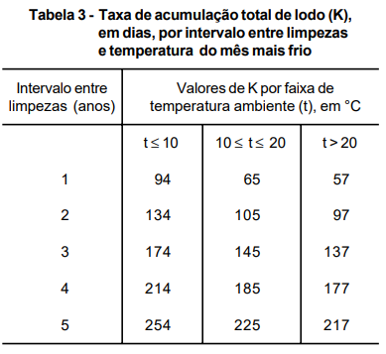
TANQUE SÉPTICO
Volume útil do tanque séptico
N | População total (N) | 430 | Pessoas
C | Contribuição por pessoa (C) | 130 | Litros / Pessoa x Dia
T |  | 1 | Dias
K | Taxa de acumulação total de lodo | 57 | Dias
Lf | 1 (edificação de alto padrão) (Quadro 3.1) | 1 | Litros / Pessoa x Dia
V | 1000 + N (C.T + K.Lt) | 81410 | L
V |  | 81.41 | m³

SUMIDOURO
Ve | N * C | 55900 | L
Ve |  | 55.9 | m³
Área de absorção | V / C1 | 1.12 | m²

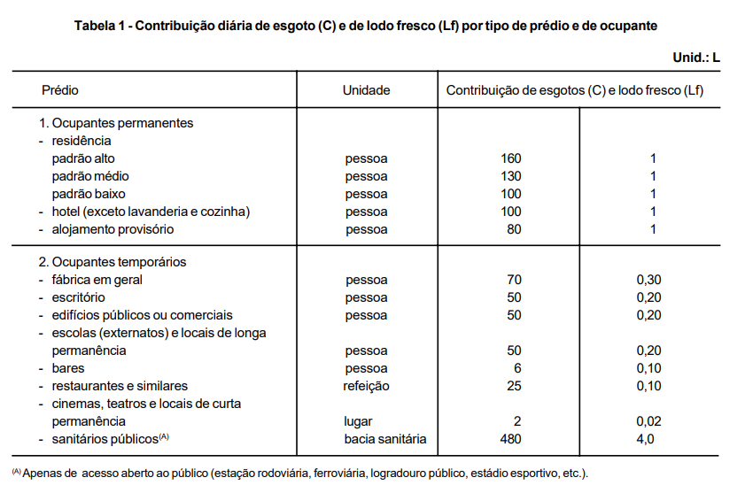
FILTRO ANAERÓBIO
Volume útil do leito filtrante (Vu)
Vu | 1,6 * N * C * T | 89440 | L

Altura do Tubo de Ventilação | Altura Cobertura + 30 cm | 49.26 | m
Altura do Tubo de Queda | Altura 17 Pav + X cm debaixo do terreo | 46.24 | m

ETE
Volume de Contribuição Diária |  | 81.41 | m³
Volume da ETE | Q x TDH | 67.84 | m³
Altura | Módulo Pré-Fabricado | 3 | m
Largura |  | 2.5 | m
Comprimento |  | 2.5 | m
Volume Alocado para a ETE |  | 18.75 | m³
Quantidade de módulos |  | 4 | módulos
Área Alocada |  | 25 | m²
Volume Total |  | 75 | m³

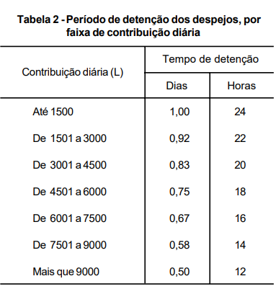

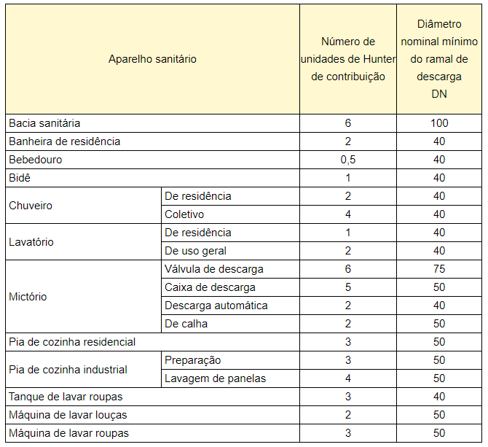

Tabelas | https://thorusengenharia.com.br/ventilacao-do-esgoto-dimensionar-instalar/

